내역서(표준단가)
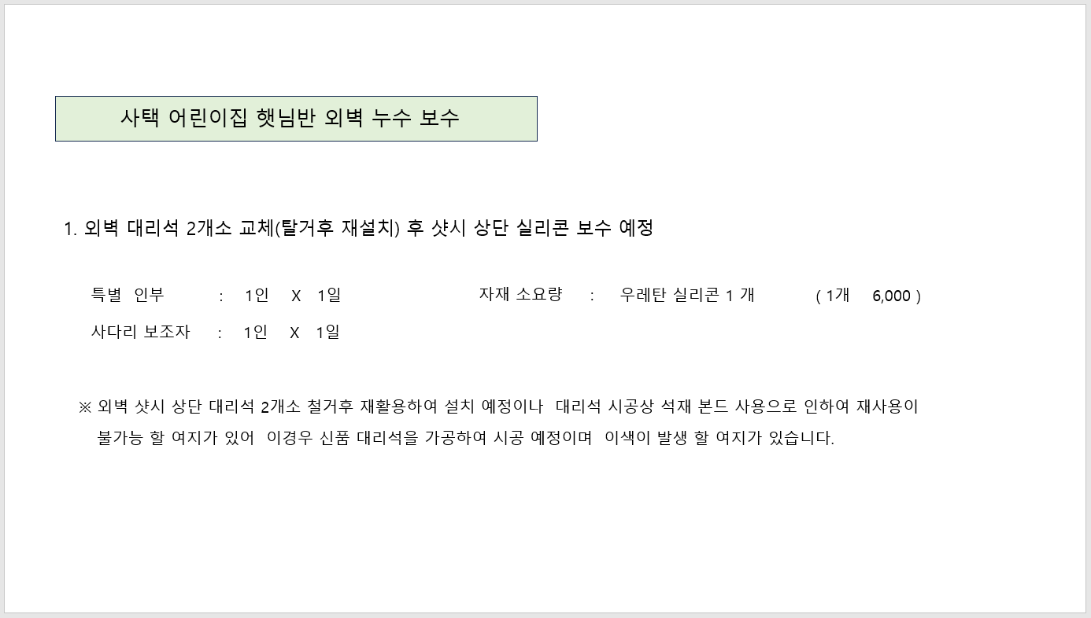
 |  |  |  |  |  | ▼낙찰율 |  | ▼낙찰율
 |  |  |  |  |  | 83.5% |  | 83.5%
 | 주요내역 |  | 단위 | 수량 | 재료비 |  | 노무비 |  | 합계 | 노무비 할증 | 할증기준
합계 | 품목 | 규격 |  |  | 품셈/표단 | 금액 | 단가 | 금액
M020251411630101 | 다우실 988 | 1액형 실리콘, 비오염성 실리콘, 석재 조인트용 | 270㎖ | 1.0 | 6,000 | 5,010 |  |  | 5,010
L003 | 외벽 누수보수 | 특별인부 | 인 | 1.0 |  |  | 224,490 | 224,490 | 224,490
L002 | 외벽 누수보수 | 사다리 보조자, 보통인부 | 인 | 1.0 |  |  | 171,037 | 171,037 | 171,037
999999 | 외벽 대리석 2개소 교체 | 전문업체 견적서 첨부 | Set | 1.0 | 860,000 | 860,000 |  |  | 860,000
 |  |  |  |  |  | 865,010 |  | 395,527 | 1,260,537

시중가 근거서류
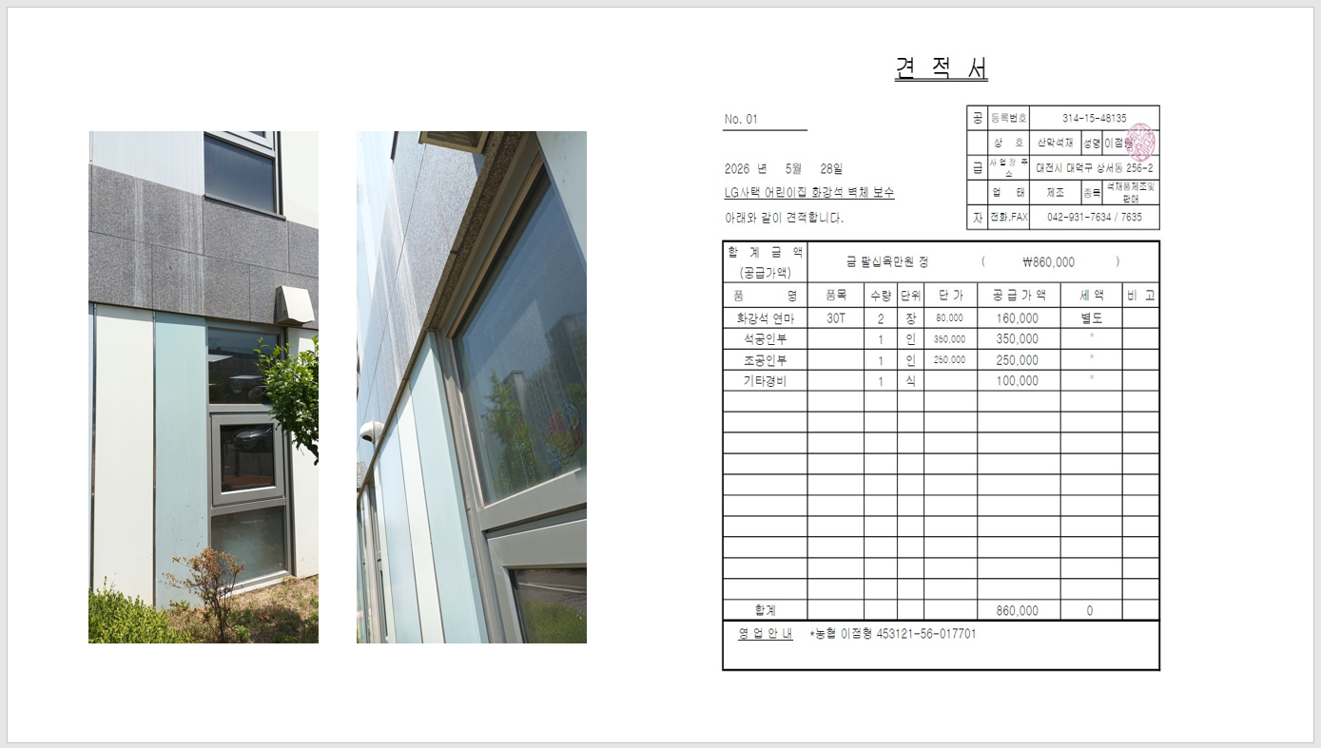
<첨부_전문업체 견적서>

